Putaran 1
ALGORITMA AES

Plaintext | kelompok lima
Kunci | GendomanBoys
Algoritma | AES 128 bit -> 16 byte

 | k | m | space | a |  | G | o | B | null
 | e | p | l | null |  | e | m | o | null
 | l | o | i | null |  | n | a | y | null
 | o | k | m | null |  | d | n | s | null

 |  | Konversi Teks Ke Hexadecimal
 | https://berhitung.id/konversi/bilangan/ascii-ke-heksadesimal
 | 6B | 6D | 20 | 61 |  | 47 | 6F | 42 | 0
 | 65 | 70 | 6C | 0 |  | 65 | 6D | 6F | 0
 | 6C | 6F | 69 | 0 |  | 6E | 61 | 79 | 0
 | 6F | 6B | 6D | 0 |  | 64 | 6E | 73 | 0

 | Konversi HExaDecimal ke Biner
 | https://berhitung.id/konversi/bilangan/heksadesimal-ke-biner
 | 01101011 | 01101101 | 00100000 | 01100001 |  | 01000111 | 01101111 | 01000010 | 00000000
 | 01100101 | 01110000 | 01101100 | 00000000 |  | 01100101 | 01101101 | 01101111 | 00000000
 | 01101100 | 01101111 | 01101001 | 00000000 |  | 01101110 | 01100001 | 01111001 | 00000000
 | 01101111 | 01101011 | 01101101 | 00000000 |  | 01100100 | 01101110 | 01110011 | 00000000

 | Initial Round XoR

Baris 1 | 01101011 | XoR | 01000111 |  | 00101100 | Baris 3 | 00100000 | XoR | 01000010 |  | 01100010 |  | Hasil | 00101100 | 00000010 | 01100010 | 01100001
 | 01100101 | XoR | 01100101 |  | 00000000 |  | 01101100 | XoR | 01101111 |  | 00000011 |  |  | 00000000 | 00011111 | 00000011 | 00000000
 | 01101100 | XoR | 01101110 |  | 00000010 |  | 01101001 | XoR | 01111001 |  | 00010000 |  |  | 00000010 | 00001010 | 00010000 | 00000000
 | 01101111 | XoR | 01100100 |  | 00001011 |  | 01101101 | XoR | 01110011 |  | 00011110 |  |  | 00001011 | 00000101 | 00011110 | 00000000

Baris 2 | 01101101 | XoR | 01101111 |  | 00000010 | Baris 4 | 01100001 | XoR | 00000000 |  | 01100001 |  | Hasil Hexa | 2C | 2 | 62 | 61
 | 01110000 | XoR | 01100101 |  | 00011111 |  | 00000000 | XoR | 00000000 |  | 00000000 |  |  | 0 | 1F | 3 | 0
 | 01101111 | XoR | 01100001 |  | 00001010 |  | 00000000 | XoR | 00000000 |  | 00000000 |  |  | 2 | A | 10 | 0
 | 01101011 | XoR | 01101110 |  | 00000101 |  | 00000000 | XoR | 00000000 |  | 00000000 |  |  | B | 5 | 1E | 0

 | Hasil XoR |  |  |  |  |  |  |  |  | Tabel S -BOX
 | 2C | 32 | 62 | 61 |  |  |  |  | 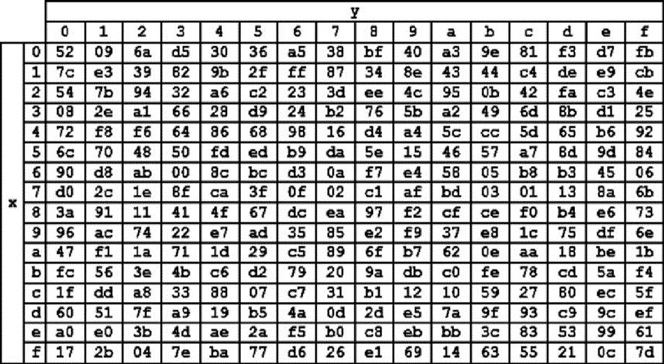 
 | 00 | 1F | 33 | 00
 | 32 | 41 | 10 | 00
 | 42 | 35 | 1E | 00

 | Proses Sub-bytes menggunakan tabel S-Box

 | 42 | a1 | ab | d8
 | 52 | cb | 66 | 52
 | a1 | f8 | 7c | 52
 | f6 | d9 | e9 | 52

 |  | Proses Shift Rows

 | 42 | a1 | ab | d8 | Baris 1 Tidak digeser
 | 52 | cb | 66 | 52 | Geser 1
 | a1 | f8 | 7c | 52 | Geser 2
 | f6 | d9 | e9 | 52 | Geser 3

 |  | Hasil Shift Rows
 | 42 | a1 | ab | d8
 | cb | 66 | 52 | 52
 | 7c | 52 | a1 | f8
 | 52 | f6 | d9 | e9

 | Proses Mix Column

 | 02 | 03 | 01 | 01 |  | 42 | a1 | ab | d8
 | 01 | 02 | 03 | 01 | * | cb | 66 | 52 | 52
 | 01 | 01 | 02 | 03 |  | 7c | 52 | a1 | f8
 | 03 | 01 | 01 | 02 |  | 52 | f6 | d9 | e9

 |  |  |  |  |  |  |  |  |  |  | https://www.fendiali.net/kalkulator/biner
 | 00000010 | 00000011 | 00000001 | 00000001 |  | 01000010 | 10100001 | 10101011 | 11011000 |  | 01000000 | 10100010 | 10101010 | 11011001
 | 00000001 | 00000010 | 00000011 | 00000001 | * | 11001011 | 01100110 | 01010010 | 01010010 | = | 11001010 | 01100100 | 01010001 | 01010011
 | 00000001 | 00000001 | 00000010 | 00000011 |  | 01111100 | 01010010 | 10100001 | 11111000 |  | 01111101 | 01010011 | 10100011 | 11111011
 | 00000011 | 00000001 | 00000001 | 00000010 |  | 01010010 | 11110110 | 11011001 | 11101001 |  | 01010001 | 11110111 | 11011000 | 11101011

 | Konversi Hexa
 | 40 | A2 | AA | D9
 | CA | 64 | 51 | 53
 | 7D | 53 | A3 | FB
 | 51 | F7 | D8 | EB

 | Hasil putaran pertama adalah
 | 40 CA 7D 51 | A2 64 53 F7 | AA 51 A3 D8 |D9 53 FB EB

 | Lanjut putaran selanjut nya sampe 10x putaran

